Fast track risk calculation
P | 2.00E-06 | Accident likelihood depends on airport |  |  |  | Likelihood of an accident pr. movement= |  |  | 2.00E-08
k | 0.23 |  |  |  |  | Yearly movements = |  |  | 482636
r0 | 5000 | m |  |  |  | Total directions (3 runways and 2direction each) = |  |  | 6
ro0 | 5 | grader |  |  |  | % of traffic movements to/from north |  |  | 0.020% |  | 100 | movements

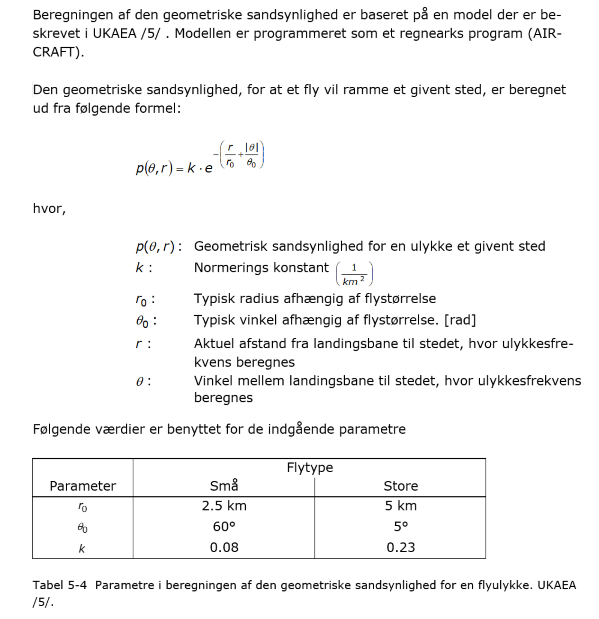
 | 252 | 247.257 | 242.262
Distance | Angle
 | 0 | 5 | 10 | 15 | 20 | 25 | 30 | 35 | 40 | 45 | 50 | 55 | 60 | 65 | 70 | 75 | 80 | 85 | 90
0 | 4.60E-07 | 1.69E-07 | 6.23E-08 | 2.29E-08 | 8.43E-09 | 3.10E-09 | 1.14E-09 | 4.19E-10 | 1.54E-10 | 5.68E-11 | 2.09E-11 | 7.68E-12 | 2.83E-12 | 1.04E-12 | 3.83E-13 | 1.41E-13 | 5.18E-14 | 1.90E-14 | 7.01E-15
1000 | 3.77E-07 | 1.39E-07 | 5.10E-08 | 1.88E-08 | 6.90E-09 | 2.54E-09 | 9.34E-10 | 3.43E-10 | 1.26E-10 | 4.65E-11 | 1.71E-11 | 6.29E-12 | 2.31E-12 | 8.51E-13 | 3.13E-13 | 1.15E-13 | 4.24E-14 | 1.56E-14 | 5.74E-15
2000 | 3.08E-07 | 1.13E-07 | 4.17E-08 | 1.54E-08 | 5.65E-09 | 2.08E-09 | 7.64E-10 | 2.81E-10 | 1.03E-10 | 3.81E-11 | 1.40E-11 | 5.15E-12 | 1.89E-12 | 6.97E-13 | 2.56E-13 | 9.43E-14 | 3.47E-14 | 1.28E-14 | 4.70E-15
3000 | 2.52E-07 | 9.29E-08 | 3.42E-08 | 1.26E-08 | 4.62E-09 | 1.70E-09 | 6.26E-10 | 2.30E-10 | 8.47E-11 | 3.12E-11 | 1.15E-11 | 4.22E-12 | 1.55E-12 | 5.71E-13 | 2.10E-13 | 7.72E-14 | 2.84E-14 | 1.05E-14 | 3.84E-15
4000 | 2.07E-07 | 7.60E-08 | 2.80E-08 | 1.03E-08 | 3.79E-09 | 1.39E-09 | 5.12E-10 | 1.88E-10 | 6.93E-11 | 2.55E-11 | 9.38E-12 | 3.45E-12 | 1.27E-12 | 4.67E-13 | 1.72E-13 | 6.32E-14 | 2.33E-14 | 8.56E-15 | 3.15E-15
5000 | 1.69E-07 | 6.23E-08 | 2.29E-08 | 8.43E-09 | 3.10E-09 | 1.14E-09 | 4.19E-10 | 1.54E-10 | 5.68E-11 | 2.09E-11 | 7.68E-12 | 2.83E-12 | 1.04E-12 | 3.83E-13 | 1.41E-13 | 5.18E-14 | 1.90E-14 | 7.01E-15 | 2.58E-15
6000 | 1.39E-07 | 5.10E-08 | 1.88E-08 | 6.90E-09 | 2.54E-09 | 9.34E-10 | 3.43E-10 | 1.26E-10 | 4.65E-11 | 1.71E-11 | 6.29E-12 | 2.31E-12 | 8.51E-13 | 3.13E-13 | 1.15E-13 | 4.24E-14 | 1.56E-14 | 5.74E-15 | 2.11E-15
7000 | 1.13E-07 | 4.17E-08 | 1.54E-08 | 5.65E-09 | 2.08E-09 | 7.64E-10 | 2.81E-10 | 1.03E-10 | 3.81E-11 | 1.40E-11 | 5.15E-12 | 1.89E-12 | 6.97E-13 | 2.56E-13 | 9.43E-14 | 3.47E-14 | 1.28E-14 | 4.70E-15 | 1.73E-15
8000 | 9.29E-08 | 3.42E-08 | 1.26E-08 | 4.62E-09 | 1.70E-09 | 6.26E-10 | 2.30E-10 | 8.47E-11 | 3.12E-11 | 1.15E-11 | 4.22E-12 | 1.55E-12 | 5.71E-13 | 2.10E-13 | 7.72E-14 | 2.84E-14 | 1.05E-14 | 3.84E-15 | 1.41E-15
9000 | 7.60E-08 | 2.80E-08 | 1.03E-08 | 3.79E-09 | 1.39E-09 | 5.12E-10 | 1.88E-10 | 6.93E-11 | 2.55E-11 | 9.38E-12 | 3.45E-12 | 1.27E-12 | 4.67E-13 | 1.72E-13 | 6.32E-14 | 2.33E-14 | 8.56E-15 | 3.15E-15 | 1.16E-15
10000 | 6.23E-08 | 2.29E-08 | 8.43E-09 | 3.10E-09 | 1.14E-09 | 4.19E-10 | 1.54E-10 | 5.68E-11 | 2.09E-11 | 7.68E-12 | 2.83E-12 | 1.04E-12 | 3.83E-13 | 1.41E-13 | 5.18E-14 | 1.90E-14 | 7.01E-15 | 2.58E-15 | 9.48E-16
11000 | 5.10E-08 | 1.88E-08 | 6.90E-09 | 2.54E-09 | 9.34E-10 | 3.43E-10 | 1.26E-10 | 4.65E-11 | 1.71E-11 | 6.29E-12 | 2.31E-12 | 8.51E-13 | 3.13E-13 | 1.15E-13 | 4.24E-14 | 1.56E-14 | 5.74E-15 | 2.11E-15 | 7.76E-16
12000 | 4.17E-08 | 1.54E-08 | 5.65E-09 | 2.08E-09 | 7.64E-10 | 2.81E-10 | 1.03E-10 | 3.81E-11 | 1.40E-11 | 5.15E-12 | 1.89E-12 | 6.97E-13 | 2.56E-13 | 9.43E-14 | 3.47E-14 | 1.28E-14 | 4.70E-15 | 1.73E-15 | 6.36E-16
13000 | 3.42E-08 | 1.26E-08 | 4.62E-09 | 1.70E-09 | 6.26E-10 | 2.30E-10 | 8.47E-11 | 3.12E-11 | 1.15E-11 | 4.22E-12 | 1.55E-12 | 5.71E-13 | 2.10E-13 | 7.72E-14 | 2.84E-14 | 1.05E-14 | 3.84E-15 | 1.41E-15 | 5.20E-16
14000 | 2.80E-08 | 1.03E-08 | 3.79E-09 | 1.39E-09 | 5.12E-10 | 1.88E-10 | 6.93E-11 | 2.55E-11 | 9.38E-12 | 3.45E-12 | 1.27E-12 | 4.67E-13 | 1.72E-13 | 6.32E-14 | 2.33E-14 | 8.56E-15 | 3.15E-15 | 1.16E-15 | 4.26E-16
15000 | 2.29E-08 | 8.43E-09 | 3.10E-09 | 1.14E-09 | 4.19E-10 | 1.54E-10 | 5.68E-11 | 2.09E-11 | 7.68E-12 | 2.83E-12 | 1.04E-12 | 3.83E-13 | 1.41E-13 | 5.18E-14 | 1.90E-14 | 7.01E-15 | 2.58E-15 | 9.48E-16 | 3.49E-16
16000 | 1.88E-08 | 6.90E-09 | 2.54E-09 | 9.34E-10 | 3.43E-10 | 1.26E-10 | 4.65E-11 | 1.71E-11 | 6.29E-12 | 2.31E-12 | 8.51E-13 | 3.13E-13 | 1.15E-13 | 4.24E-14 | 1.56E-14 | 5.74E-15 | 2.11E-15 | 7.76E-16 | 2.86E-16
17000 | 1.54E-08 | 5.65E-09 | 2.08E-09 | 7.64E-10 | 2.81E-10 | 1.03E-10 | 3.81E-11 | 1.40E-11 | 5.15E-12 | 1.89E-12 | 6.97E-13 | 2.56E-13 | 9.43E-14 | 3.47E-14 | 1.28E-14 | 4.70E-15 | 1.73E-15 | 6.36E-16 | 2.34E-16
18000 | 1.26E-08 | 4.62E-09 | 1.70E-09 | 6.26E-10 | 2.30E-10 | 8.47E-11 | 3.12E-11 | 1.15E-11 | 4.22E-12 | 1.55E-12 | 5.71E-13 | 2.10E-13 | 7.72E-14 | 2.84E-14 | 1.05E-14 | 3.84E-15 | 1.41E-15 | 5.20E-16 | 1.91E-16
19000 | 1.03E-08 | 3.79E-09 | 1.39E-09 | 5.12E-10 | 1.88E-10 | 6.93E-11 | 2.55E-11 | 9.38E-12 | 3.45E-12 | 1.27E-12 | 4.67E-13 | 1.72E-13 | 6.32E-14 | 2.33E-14 | 8.56E-15 | 3.15E-15 | 1.16E-15 | 4.26E-16 | 1.57E-16
20000 | 8.43E-09 | 3.10E-09 | 1.14E-09 | 4.19E-10 | 1.54E-10 | 5.68E-11 | 2.09E-11 | 7.68E-12 | 2.83E-12 | 1.04E-12 | 3.83E-13 | 1.41E-13 | 5.18E-14 | 1.90E-14 | 7.01E-15 | 2.58E-15 | 9.48E-16 | 3.49E-16 | 1.28E-16
21000 | 6.90E-09 | 2.54E-09 | 9.34E-10 | 3.43E-10 | 1.26E-10 | 4.65E-11 | 1.71E-11 | 6.29E-12 | 2.31E-12 | 8.51E-13 | 3.13E-13 | 1.15E-13 | 4.24E-14 | 1.56E-14 | 5.74E-15 | 2.11E-15 | 7.76E-16 | 2.86E-16 | 1.05E-16
22000 | 5.65E-09 | 2.08E-09 | 7.64E-10 | 2.81E-10 | 1.03E-10 | 3.81E-11 | 1.40E-11 | 5.15E-12 | 1.89E-12 | 6.97E-13 | 2.56E-13 | 9.43E-14 | 3.47E-14 | 1.28E-14 | 4.70E-15 | 1.73E-15 | 6.36E-16 | 2.34E-16 | 8.60E-17
23000 | 4.62E-09 | 1.70E-09 | 6.26E-10 | 2.30E-10 | 8.47E-11 | 3.12E-11 | 1.15E-11 | 4.22E-12 | 1.55E-12 | 5.71E-13 | 2.10E-13 | 7.72E-14 | 2.84E-14 | 1.05E-14 | 3.84E-15 | 1.41E-15 | 5.20E-16 | 1.91E-16 | 7.04E-17
24000 | 3.79E-09 | 1.39E-09 | 5.12E-10 | 1.88E-10 | 6.93E-11 | 2.55E-11 | 9.38E-12 | 3.45E-12 | 1.27E-12 | 4.67E-13 | 1.72E-13 | 6.32E-14 | 2.33E-14 | 8.56E-15 | 3.15E-15 | 1.16E-15 | 4.26E-16 | 1.57E-16 | 5.77E-17
25000 | 3.10E-09 | 1.14E-09 | 4.19E-10 | 1.54E-10 | 5.68E-11 | 2.09E-11 | 7.68E-12 | 2.83E-12 | 1.04E-12 | 3.83E-13 | 1.41E-13 | 5.18E-14 | 1.90E-14 | 7.01E-15 | 2.58E-15 | 9.48E-16 | 3.49E-16 | 1.28E-16 | 4.72E-17
26000 | 2.54E-09 | 9.34E-10 | 3.43E-10 | 1.26E-10 | 4.65E-11 | 1.71E-11 | 6.29E-12 | 2.31E-12 | 8.51E-13 | 3.13E-13 | 1.15E-13 | 4.24E-14 | 1.56E-14 | 5.74E-15 | 2.11E-15 | 7.76E-16 | 2.86E-16 | 1.05E-16 | 3.86E-17
27000 | 2.08E-09 | 7.64E-10 | 2.81E-10 | 1.03E-10 | 3.81E-11 | 1.40E-11 | 5.15E-12 | 1.89E-12 | 6.97E-13 | 2.56E-13 | 9.43E-14 | 3.47E-14 | 1.28E-14 | 4.70E-15 | 1.73E-15 | 6.36E-16 | 2.34E-16 | 8.60E-17 | 3.16E-17
28000 | 1.70E-09 | 6.26E-10 | 2.30E-10 | 8.47E-11 | 3.12E-11 | 1.15E-11 | 4.22E-12 | 1.55E-12 | 5.71E-13 | 2.10E-13 | 7.72E-14 | 2.84E-14 | 1.05E-14 | 3.84E-15 | 1.41E-15 | 5.20E-16 | 1.91E-16 | 7.04E-17 | 2.59E-17
29000 | 1.39E-09 | 5.12E-10 | 1.88E-10 | 6.93E-11 | 2.55E-11 | 9.38E-12 | 3.45E-12 | 1.27E-12 | 4.67E-13 | 1.72E-13 | 6.32E-14 | 2.33E-14 | 8.56E-15 | 3.15E-15 | 1.16E-15 | 4.26E-16 | 1.57E-16 | 5.77E-17 | 2.12E-17
30000 | 1.14E-09 | 4.19E-10 | 1.54E-10 | 5.68E-11 | 2.09E-11 | 7.68E-12 | 2.83E-12 | 1.04E-12 | 3.83E-13 | 1.41E-13 | 5.18E-14 | 1.90E-14 | 7.01E-15 | 2.58E-15 | 9.48E-16 | 3.49E-16 | 1.28E-16 | 4.72E-17 | 1.74E-17
31000 | 9.34E-10 | 3.43E-10 | 1.26E-10 | 4.65E-11 | 1.71E-11 | 6.29E-12 | 2.31E-12 | 8.51E-13 | 3.13E-13 | 1.15E-13 | 4.24E-14 | 1.56E-14 | 5.74E-15 | 2.11E-15 | 7.76E-16 | 2.86E-16 | 1.05E-16 | 3.86E-17 | 1.42E-17
32000 | 7.64E-10 | 2.81E-10 | 1.03E-10 | 3.81E-11 | 1.40E-11 | 5.15E-12 | 1.89E-12 | 6.97E-13 | 2.56E-13 | 9.43E-14 | 3.47E-14 | 1.28E-14 | 4.70E-15 | 1.73E-15 | 6.36E-16 | 2.34E-16 | 8.60E-17 | 3.16E-17 | 1.16E-17
33000 | 6.26E-10 | 2.30E-10 | 8.47E-11 | 3.12E-11 | 1.15E-11 | 4.22E-12 | 1.55E-12 | 5.71E-13 | 2.10E-13 | 7.72E-14 | 2.84E-14 | 1.05E-14 | 3.84E-15 | 1.41E-15 | 5.20E-16 | 1.91E-16 | 7.04E-17 | 2.59E-17 | 9.53E-18
34000 | 5.12E-10 | 1.88E-10 | 6.93E-11 | 2.55E-11 | 9.38E-12 | 3.45E-12 | 1.27E-12 | 4.67E-13 | 1.72E-13 | 6.32E-14 | 2.33E-14 | 8.56E-15 | 3.15E-15 | 1.16E-15 | 4.26E-16 | 1.57E-16 | 5.77E-17 | 2.12E-17 | 7.80E-18
35000 | 4.19E-10 | 1.54E-10 | 5.68E-11 | 2.09E-11 | 7.68E-12 | 2.83E-12 | 1.04E-12 | 3.83E-13 | 1.41E-13 | 5.18E-14 | 1.90E-14 | 7.01E-15 | 2.58E-15 | 9.48E-16 | 3.49E-16 | 1.28E-16 | 4.72E-17 | 1.74E-17 | 6.39E-18
36000 | 3.43E-10 | 1.26E-10 | 4.65E-11 | 1.71E-11 | 6.29E-12 | 2.31E-12 | 8.51E-13 | 3.13E-13 | 1.15E-13 | 4.24E-14 | 1.56E-14 | 5.74E-15 | 2.11E-15 | 7.76E-16 | 2.86E-16 | 1.05E-16 | 3.86E-17 | 1.42E-17 | 5.23E-18
37000 | 2.81E-10 | 1.03E-10 | 3.81E-11 | 1.40E-11 | 5.15E-12 | 1.89E-12 | 6.97E-13 | 2.56E-13 | 9.43E-14 | 3.47E-14 | 1.28E-14 | 4.70E-15 | 1.73E-15 | 6.36E-16 | 2.34E-16 | 8.60E-17 | 3.16E-17 | 1.16E-17 | 4.28E-18
38000 | 2.30E-10 | 8.47E-11 | 3.12E-11 | 1.15E-11 | 4.22E-12 | 1.55E-12 | 5.71E-13 | 2.10E-13 | 7.72E-14 | 2.84E-14 | 1.05E-14 | 3.84E-15 | 1.41E-15 | 5.20E-16 | 1.91E-16 | 7.04E-17 | 2.59E-17 | 9.53E-18 | 3.51E-18
39000 | 1.88E-10 | 6.93E-11 | 2.55E-11 | 9.38E-12 | 3.45E-12 | 1.27E-12 | 4.67E-13 | 1.72E-13 | 6.32E-14 | 2.33E-14 | 8.56E-15 | 3.15E-15 | 1.16E-15 | 4.26E-16 | 1.57E-16 | 5.77E-17 | 2.12E-17 | 7.80E-18 | 2.87E-18
40000 | 1.54E-10 | 5.68E-11 | 2.09E-11 | 7.68E-12 | 2.83E-12 | 1.04E-12 | 3.83E-13 | 1.41E-13 | 5.18E-14 | 1.90E-14 | 7.01E-15 | 2.58E-15 | 9.48E-16 | 3.49E-16 | 1.28E-16 | 4.72E-17 | 1.74E-17 | 6.39E-18 | 2.35E-18

1.00E-05 | -15,395.6 |  |  | 12.5 | -27895.569412 | -27234.333034 | -6037.7062742
12000 | -27.40 | 10,654.2 | -5,521.6
11000 | -26.40 | 9,853.2 | -4,890.2
10000 | -25.40 | 9,033.7 | -4,288.7
9000 | -24.40 | 8,196.4 | -3,717.3
8000 | -23.40 | 7,342.3 | -3,176.6
7000 | -22.40 | 6,472.0 | -2,667.0
6000 | -21.40 | 5,586.5 | -2,188.8
5000 | -20.40 | 4,686.5 | -1,742.5
4000 | -19.40 | 3,773.0 | -1,328.4
3000 | -18.40 | 2,846.7 | -946.7
2000 | -17.40 | 1,908.5 | -597.9
1000 | -16.40 | 959.3 | -282.3
10 | -15.41 | 9.6 | -2.7

